상품제안서
미니언 미러 휴대용 치약칫솔세트 | 상품코드: S42811

 |  |  |  |  |  |  | 02-713-8555 | www.synergygift.co.kr
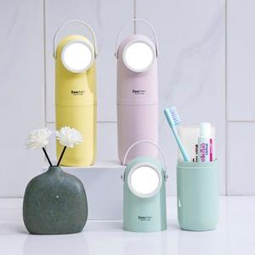

【상세/제작정보】 | *구성품 색상 랜덤 발송되며 재고에 따라 치약칫솔 종류가 변경될 수 있습니다.<br><br>1.캐릭터를 닯은 귀여운 디자인의 실용적인 구성<br>2.어디에나 어울리는 깔끔한 파스텔톤 컬러감<br>3.가볍고 컴팩트한 사이즈<br>4.부드럽고 편리한 실리콘재질 손잡이와 내장 거울제공<br>

【인쇄/포장옵션】 | 레이저, 컬러필름전사 / 포장지포장

【공급단가】 | 수량 | 50~ | 100~ | 300~ | 1,000~ | 5,000~
*VAT별도 | 단가 | 4,160원 | 3,930원 | 3,740원 | 3,640원 | 3,580원

【상품 URL】 | https://www.synergygift.co.kr:443/src/goods_detail.php?gdno=42811

